E1-ComunicarProduct
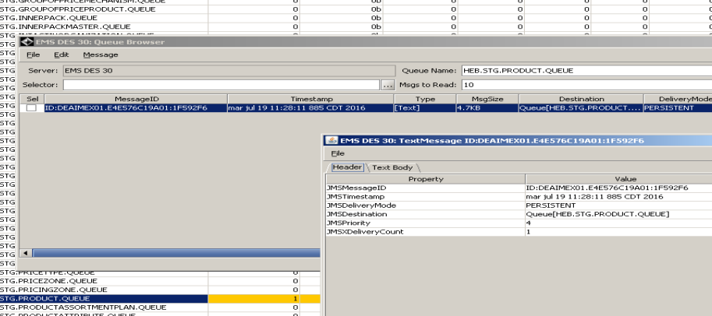
Descripción de la Prueba
Comunicar registros de la tabla HEB_P_SDIPRDMST
Resultado Esperado
- Articulos en la tabla SDIPRDMST sdd 201080

Evidencia antes de correr procesos

 | La integracion se encuentra apagada, revisamos el estatus del registro

 | SELECT * FROM PMM.HEB_P_SDIPRDMST where audit_number = 8156741262

Resultados de Ejecución

 | Se enciende la integracion y se anexan evidencias

E2-ComunicarCasePack
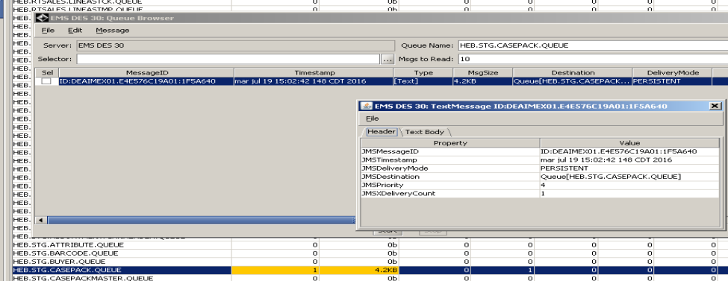
Descripción de la Prueba
Comunicar registros de la tablaPMM.HEB_P_SDIVPCCST
Resultado Esperado
- Articulos en la tabla SDIVPCCST sdd 201080

Evidencia antes de correr procesos

 | La integracion se encuentra apagada, revisamos el estatus del registro

 | SELECT * FROM PMM.HEB_P_SDIVPCCST where audit_number = 8156744186

Resultados de Ejecución

 | Se enciende la integracion y se anexan evidencias

E3-Comunicar PLU
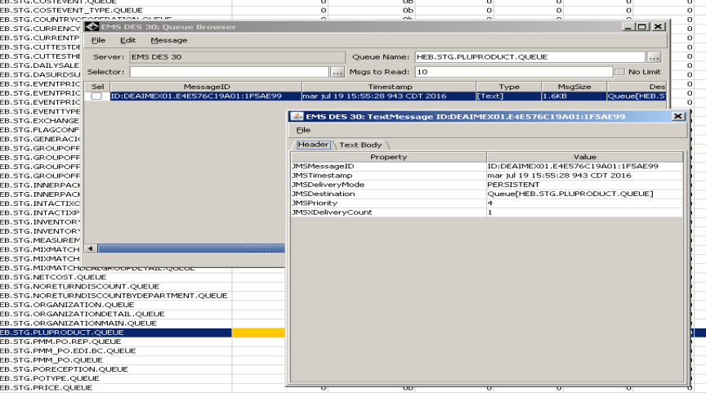
Descripción de la Prueba
Comunicar registros de la tabla PMM.HEB_P_SDIPLUTRE
Resultado Esperado
- Articulos en la tabla SDIPLUTRE sdd 201080

Evidencia antes de correr procesos

 | La integracion se encuentra apagada, revisamos el estatus del registro

 | SELECT * FROM PMM.HEB_P_SDIPLUTRE where audit_number = 8156730182

Resultados de Ejecución

 | Se enciende la integracion y se anexan evidencias

